Узб
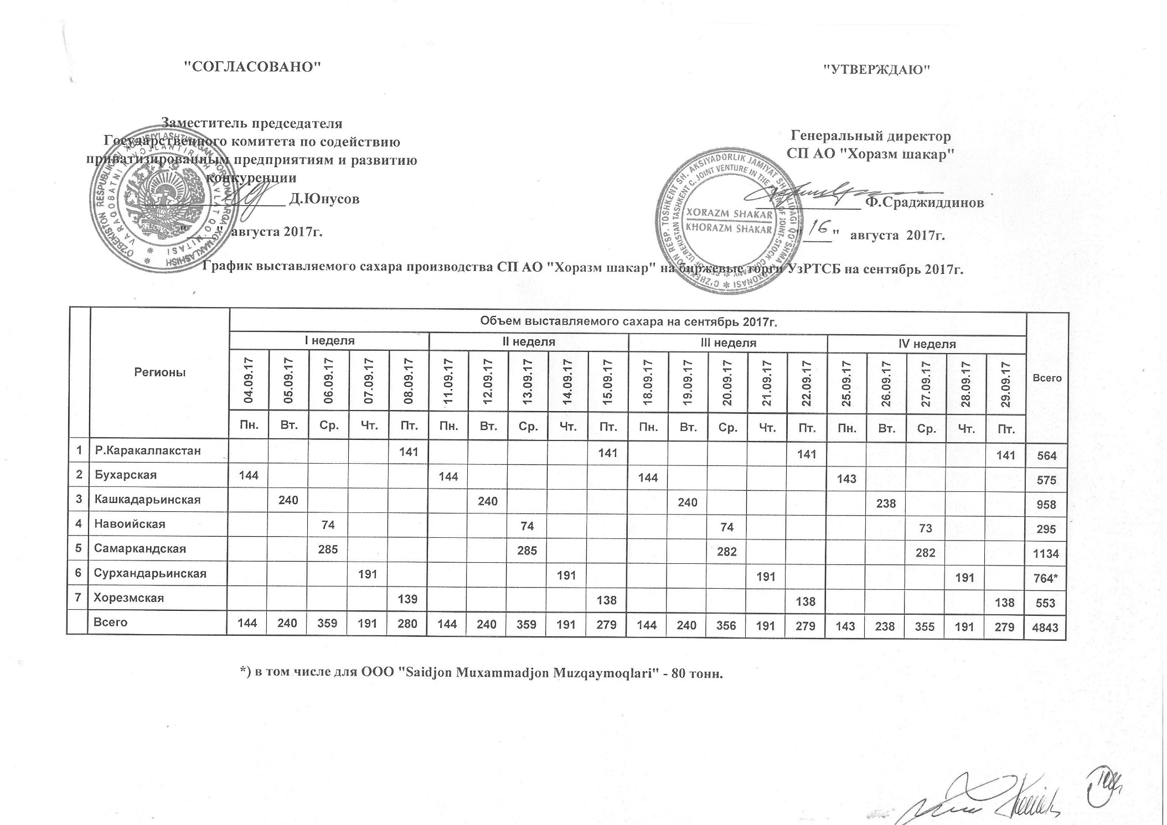
2017 йил сентябрь ойида "Хоразм шакар" ЧК МЧЖ томонидан биржа савдоларига сотувга қўиладиган шакар маҳсулоти миқдорлари ЖАДВАЛИ

Регионы | 2017 йил сентябрь ойида маҳсулотини биржа сотувларига қўйиладиган миқдори |  |  |  |  |  |  |  |  |  |  |  |  |  |  |  |  |  |  |  | Жами
 | I Хафта |  |  |  |  | II Хафта |  |  |  |  | III Хафта |  |  |  |  | IV Хафта
 | 2017-09-04 | 2017-09-05 | 2017-09-06 | 2017-09-07 | 2017-09-08 | 2017-09-11 | 2017-09-12 | 2017-09-13 | 2017-09-14 | 2017-09-15 | 2017-09-18 | 2017-09-19 | 2017-09-20 | 2017-09-21 | 2017-09-22 | 2017-09-25 | 2017-09-26 | 2017-09-27 | 2017-09-28 | 2017-09-29
 | Ду. | Се. | Чо. | Па. | Жу. | Ду. | Се. | Чо. | Па. | Жу. | Ду. | Се. | Чо. | Па. | Жу. | Ду. | Се. | Чо. | Па. | Жу.
Қорақолпоғистон Р. |  |  |  |  | 141 |  |  |  |  | 141 |  |  |  |  | 141 |  |  |  |  | 141 | 564
Бухоро | 144 |  |  |  |  | 144 |  |  |  |  | 144 |  |  |  |  | 143 |  |  |  |  | 575
Қашқадарьё |  | 240 |  |  |  |  | 240 |  |  |  |  | 240 |  |  |  |  | 238 |  |  |  | 958
Навоий |  |  | 74 |  |  |  |  | 74 |  |  |  |  | 74 |  |  |  |  | 73 |  |  | 295
Самарқанд |  |  | 285 |  |  |  |  | 285 |  |  |  |  | 282 |  |  |  |  | 282 |  |  | 1,134
Сурхондарьё |  |  |  | 191 |  |  |  |  | 191 |  |  |  |  | 191 |  |  |  |  | 191 |  | 764
Хоразм |  |  |  |  | 139 |  |  |  |  | 138 |  |  |  |  | 138 |  |  |  |  | 138 | 553
Жами | 144 | 240 | 359 | 191 | 280 | 144 | 240 | 359 | 191 | 279 | 144 | 240 | 356 | 191 | 279 | 143 | 238 | 355 | 191 | 279 | 4,843

